红包统计明细
红包统计明细-测试用例 |  |  |  |  | 测试总数量 | 8
测试平台 | 服务端 |  | 测试日期 |  | Pass | 8
系统&版本 |  |  | 最后更新 |  | Fail | 0
文档编写人 |  |  | 文档测试人 |  | N/A | 0
策划负责人 |  |  | 审阅人员
参考档

ID | 用例名称 | 所属模块 | 前置条件 | 步骤描述 | 预期结果 | 执行结果 | 图片 | 备注
1 | 检查红包1领取明细记录是否正确 | 运营活动-红包活动-红包活动1 | 兑换码失效 | 1.用户领取兑换码后，调整红包活动时间过期 2.用户在客户端进行兑换 | 记录一条兑换失败明细，失败原因：激活码已过期 | Pass
2 |  |  | 红包活动设置充值限制：10000000 | 1.用户未达到充值金额，已领取的兑换码进行兑换 | 记录一条兑换失败明细，失败原因：充值金额限制 | Pass
3 |  |  | 注册用户为1.7日注册的 | 1.用户领取兑换码后，将允许领取的创建账号时间改为：1，导致用户超出不符合兑换条件 2.已领取的兑换码进行兑换 | 记录一条兑换失败明细，失败原因：允许领取天数范限制 | Pass
4 |  |  | 用户充值行为不在红包活动范围内 | 1.用户领取兑换码后，将最近充值记录的时间改为：1。导致用户超出不符合兑换条件 2.已领取的兑换码进行兑换 | 记录一条兑换失败明细，失败原因：最近充值时间限制 | Pass
5 |  |  |  | 1.未绑定手机号的用户，兑换其他用户的兑换码 | 记录一条兑换失败明细，失败原因：当前账号手机号未绑定 | Pass
6 |  |  |  | 1.用户兑换的是其他用户的未兑换的兑换码 | 记录一条兑换失败明细，失败原因：手机号不是绑定手机号 | Pass
7 |  |  |  | 1.用户兑换的是已兑换的兑换码 | 记录一条兑换失败明细，失败原因：激活码已使用 | Pass
8 | 检查红包2领取明细记录是否正确 | 运营活动-红包活动-红包活动2 |  | 1、用户登录客户端 2、选择活动时间过期的红包码在客户端兑换 | 记录一条兑换失败明细，失败原因：兑换码不符合当前所有红包活动，请确认是否输入正确 | Pass
 |  |  |  | 1、用户登录客户端 2、选择所有条件都符合的红包码在客户端兑换 | 记录一条兑换成功明细，失败原因为空
 |  |  |  | 1、用户登录客户端 2、选择“VIP等级要求”不符合的红包码在客户端兑换 | 记录一条兑换失败明细，失败原因：VIP等级限制
 |  |  |  | 1、用户登录客户端 2、选择“允许领取的创建账号时间”不符合的红包码在客户端兑换 | 记录一条兑换失败明细，失败原因：允许领取天数范围限制
 |  |  |  | 1、用户登录客户端 2、选择“充值多少才能领取”不符合的红包码在客户端兑换 | 记录一条兑换失败明细，失败原因：充值金额限制
 |  |  |  | 1、用户登录客户端 2、选择“最近充值记录的时间”不符合的红包码在客户端兑换 | 记录一条兑换失败明细，失败原因：最近充值时间限制
 |  |  |  | 1、用户登录客户端 2、已在活动期号A下兑换过红包码，再次使用活动期号A下的其它红包码兑换 | 记录一条兑换失败明细，失败原因：你已参与过当前红包活动，无法重复参与
 |  |  |  | 1、用户A登录客户端，已在活动期号A下兑换过红包码 2、用户B登录客户端，同样输入活动期号A下已被兑换过的红包码 | 记录一条兑换失败明细，失败原因：兑换码已被使用
 |  |  |  | 1、用户登录客户端 2、选择多个活动期号下的同一红包码在客户端兑换 | 每个活动期号下的领取记录明细均插入一条兑换明细
 |  |  |  | 选择时间/玩家UID/是否统计，查询 | 获取正确的查询结果 |  | 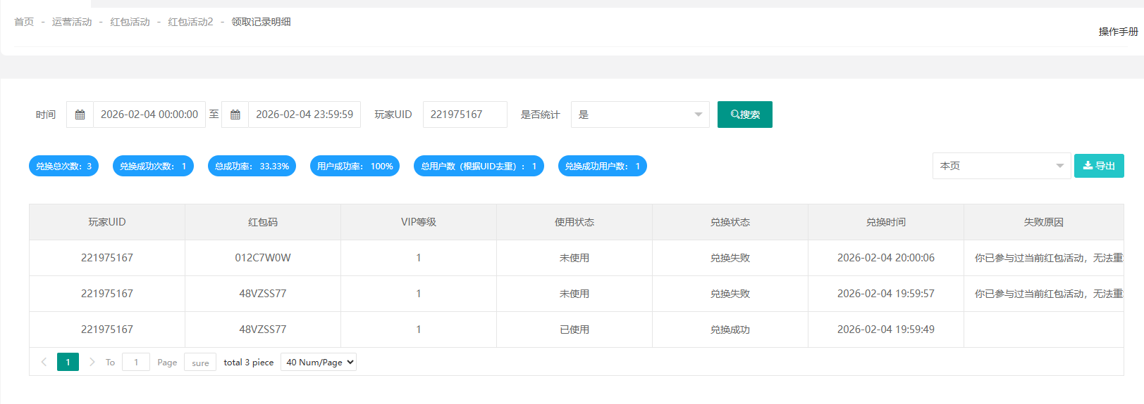
 |  |  |  | 选择本页，导出 | 导出成功
 |  |  |  | 选择所有数据，导出 | 导出成功

